Architect. Design Phase Defects
do not print this form |  |  |  | Echipa
Review Form. Architectural Design Defects |  |  |  |  | Numele si prenumele | Grupa
 |  |  |  | Student 1: | Cosma Tudor-Mihai | 232
 | Document Title: | Architectural Design Document |  | Student 2: | Copas Codrut-George | 232
 | Author Name: | Copas Codrut |  | Student 3: | Cosofret Octavian-Stefan | 232
 | Reviewer Name: | Cosma Tudor
 | Review date: | 2025-06-03

Crt. No. | Checked Item | Doc. page/line | Comments/ improvements
1 | A01 | All | Arhitectura este de tipul Modev-View-Controller, clar definita pentru entitea Task, dar lipseste repository si validatorul.
2 | A02 | All | Partitionarea in pachete este consistenta cu pattern-ul MVC.
3 | A02 | model package | TasksOperations nu ar trebui sa fie in pachetul model. Mai degraba in Service.
4 | A03 | All | Da. Acomodeaza toate functionalitatile.
5 | A04 | All | Da.
6 | A05 | All | Nu exista un sistem coerent de tratare a erorilor.
7 | A06 | All | Arhitectura MVC, Observer( prin utilizarea ObservableList din JAVAFX) si Strategy(ArrayTaskList si LinkedTaskList)
8 | A07 | TaskIO | Denumirea TaskIO este ambigua. Ar putea fi redenumita TaskFileHandler pentru a reflecta mai bine responsabilitatea clasei
9 | A08 | TaskService | Functia fromTimeUnit ar trebui mutatata in DateService.
10 | A08 | Notificator | Denumirea de Notificator duce cu gandul la un concept abstract, iar ea este de fapt o concretizare. Ar trebui denumit TaskNotifier.
11 | A08 | TaskService/Controller | Nu pare ca taskService contine metode pentru editare/stergere, acestea fiind facute direct in Controller(logic ar fi Controller -> Service -> IO operations)(nice to have)
12 | A09 | All | Nu, numele rolurilor din agregări și asocieri nu descriu întotdeauna corect relațiile dintre clasele respective, uneori creand confuzie.
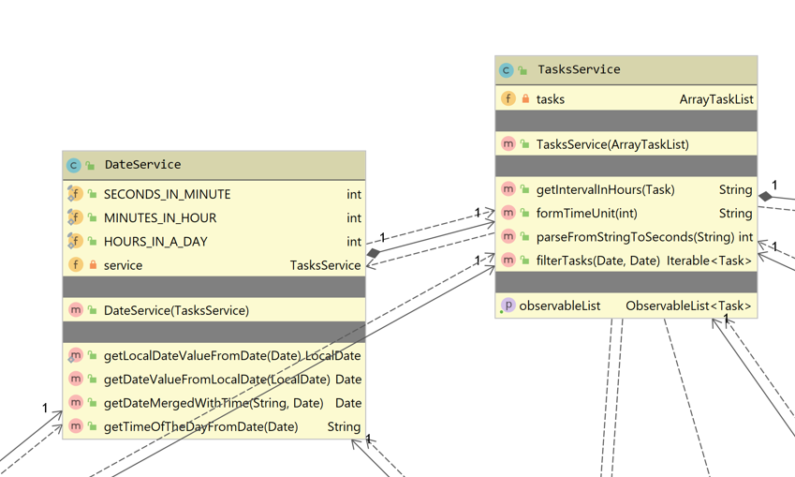
13 | A10 | All | Clasele si si relatiile dintre ele sunt consistente in raport cu cerintele.
14
15
16
17

 | Effort to review document (hours):

